关系图
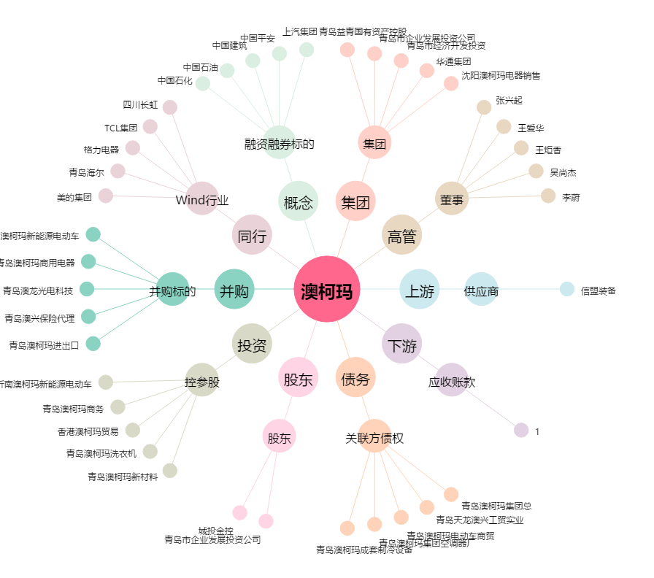
澳柯玛[600336.SH] - 关系概览图

